Card 1 - Intro
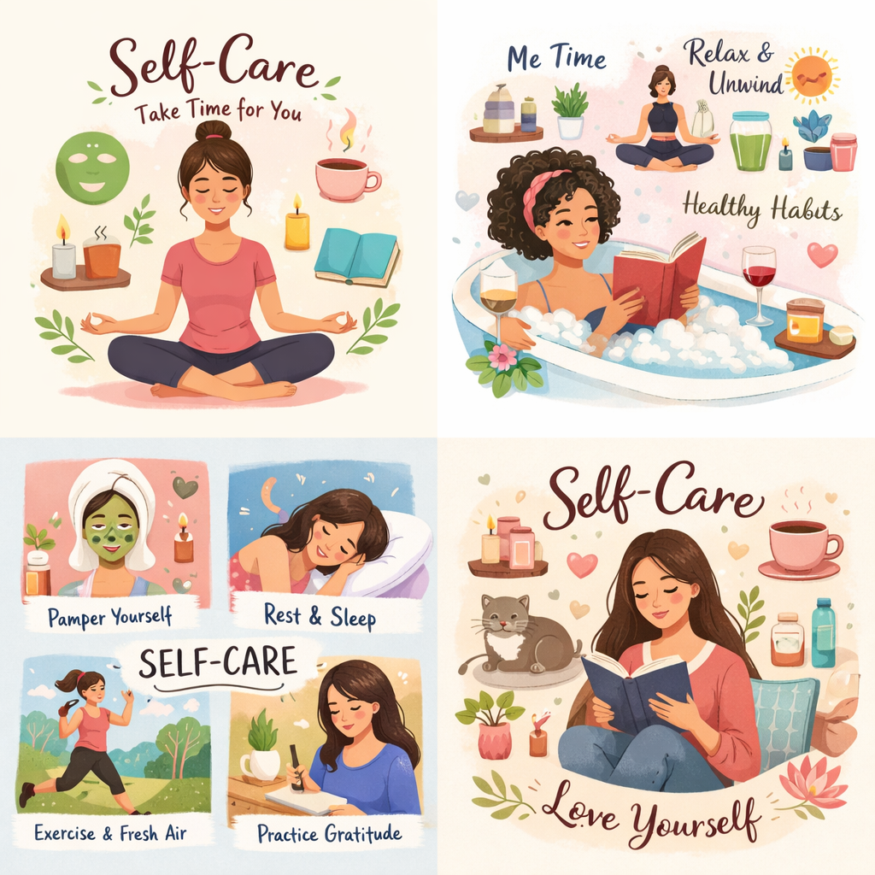
Field | Day 5/Self-care for strong leaders
Title | Ανανεώστε το σώμα και το μυαλό σας, ώστε να ηγείστε με σαφήνεια και αυτοπεποίθηση
Text | Τι θα γινόταν αν η δύναμη ξεκινούσε από τη φροντίδα του εαυτού σας; Ας ξεκινήσουμε ένα ταξίδι επανασύνδεσης με την ενέργειά σας και δημιουργίας απλών συνηθειών αυτοφροντίδας.
Quote | «Η φροντίδα του εαυτού σας σάς βοηθά να ζείτε και να ηγείστε με δύναμη, σαφήνεια και σκοπό.»
Image | https://drive.google.com/file/d/1H_dxZB57HM9KK1d3K4RrFVEbYxf6Ng2e/view?usp=sharing
Video | https://drive.google.com/file/d/1_cocoDjUfOUL4ZVyZUOQHKynMwKL-Zjm/view?usp=sharing
Subtitle | Πώς να παραμένετε συνδεδεμένη με τον εαυτό σας
Multiple choice question
Open question
List
Last message | Καλώς ήρθατε στο ταξίδι ανακάλυψης της εσωτερικής σας ισορροπίας.

Text for the video: | Τι θα γινόταν αν η αυτοφροντίδα δεν ήταν κάτι που κάνετε μόνο όταν έχετε χρόνο, αλλά κάτι που σας βοηθά να περνάτε κάθε ημέρα με μεγαλύτερη ευκολία; Στην καθημερινή ζωή συχνά αισθανόμαστε πίεση να συνεχίζουμε, να φροντίζουμε τους άλλους και να διαχειριζόμαστε όλα όσα προκύπτουν. Όταν όμως δεν σταματάμε για να ανανεώσουμε την ενέργειά μας, μπορεί γρήγορα να αισθανθούμε εξαντλημένες, πιεσμένες ή αποκομμένες από τον εαυτό μας. Αυτή η ενότητα θα σας βοηθήσει να δείτε την αυτοφροντίδα με έναν διαφορετικό τρόπο: όχι ως κάτι επιπλέον, αλλά ως κάτι απαραίτητο — και ως μια σημαντική ηγετική δεξιότητα. Θα μάθετε πώς να ανανεώνετε την ενέργειά σας, να παραμένετε σταθερή σε απαιτητικές στιγμές και να δημιουργείτε συνήθειες που ενισχύουν την αυτοπεποίθηση και τη διαύγειά σας. Όταν φροντίζετε τον εαυτό σας, όλα τα υπόλοιπα γίνονται λίγο πιο εύκολα. Και αν επιθυμείτε να αναλάβετε έναν ρόλο λήψης αποφάσεων, να θυμάστε ότι οι δυνατές ηγέτιδες δεν λειτουργούν εξαντλημένες. Ηγούνται μέσα από την ισορροπία, την επίγνωση και την εσωτερική δύναμη.

